Dashboard Gestion
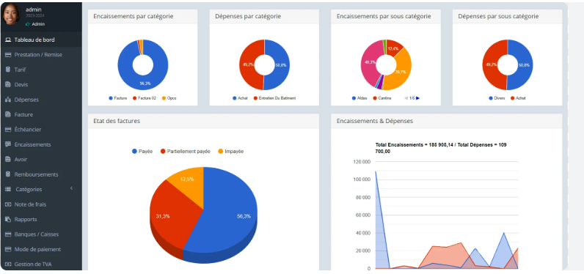
Suivi financier : Chiffre d'affaires généré par session, encours de facturation et coût de revient par formateur.
Activité commerciale : Taux de conversion des prospects, nombre d'inscriptions confirmées et remplissage des salles.
Qualité pédagogique : Taux d'assiduité, taux de réussite aux examens et notes de satisfaction des apprenants (indicateurs de niveau 1 de Kirkpatrick).

